关卡图与待定
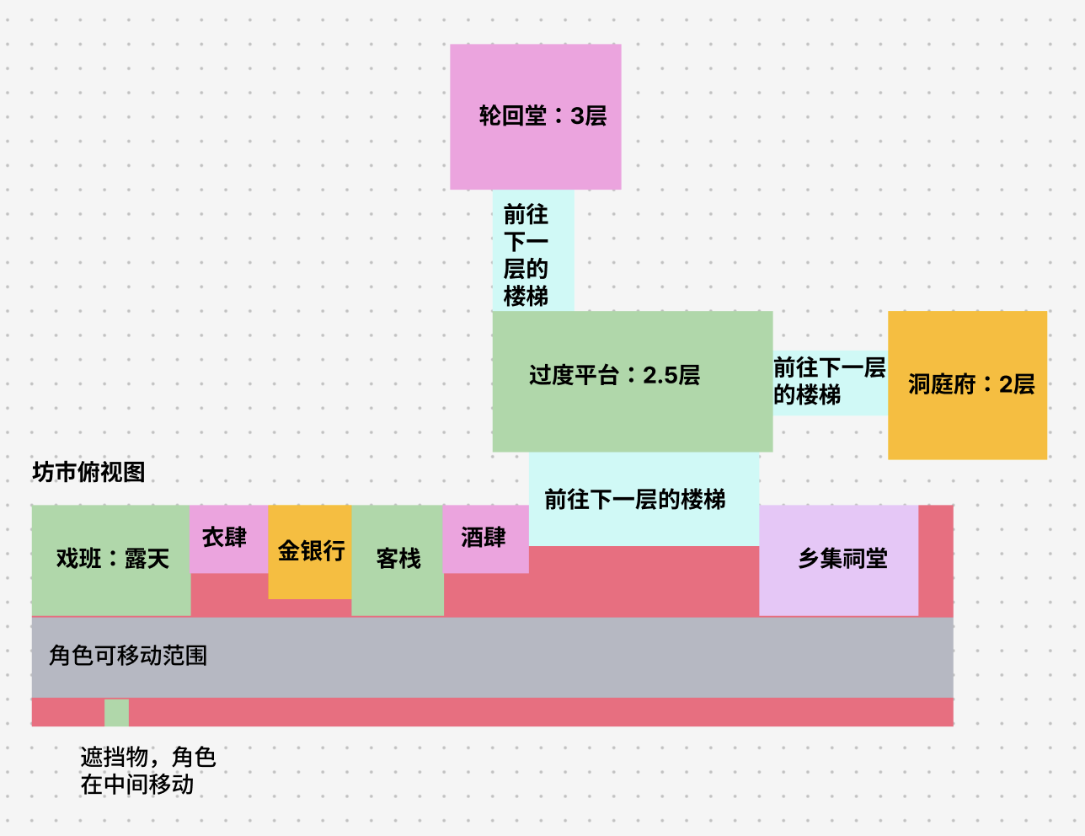
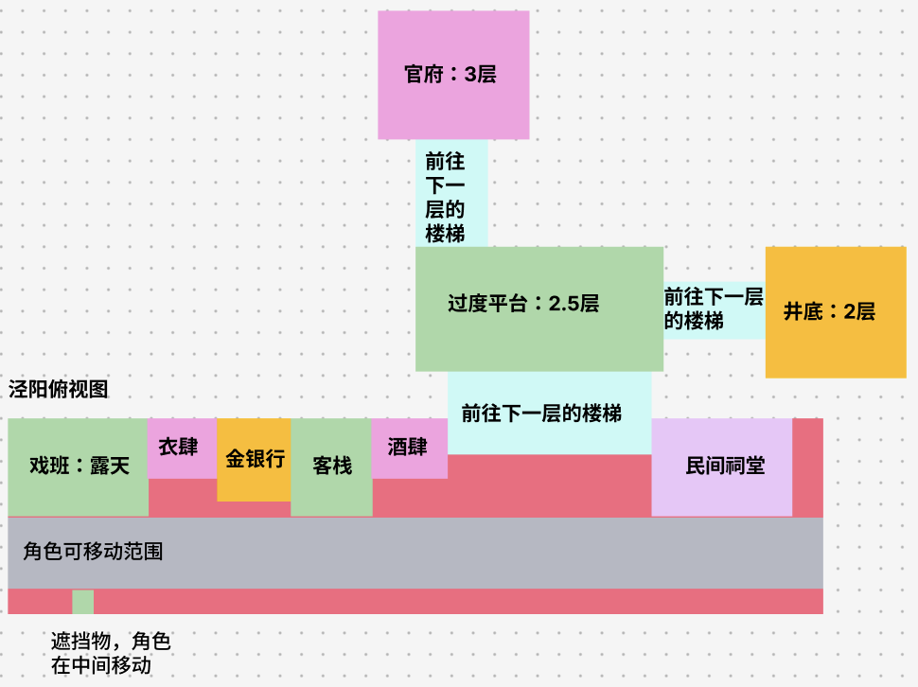
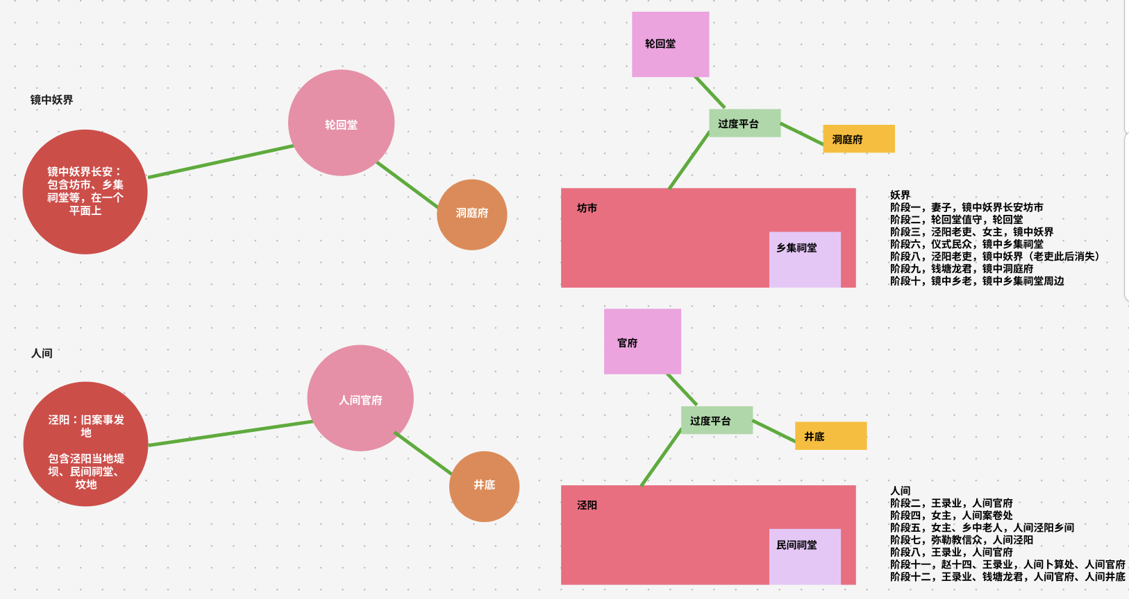
原图位置和需要裁定的连接
两张俯视图是地点关系图，无比例尺或施工坐标。不做室内，交互在门口。地图下方附原图与来源范围。

编号 | 需要确定什么 | 原图或原文依据 | 本次建议 | 影响阶段 | 决定岗位 | 确认结果
D01 | 阶段一版本 | 五店、三店BOSS/坊正及讨论大纲三套不能默认为同一顺序 | 建议五店限期版；保留一场酒肆战，补钥匙到妻子线索连接 | 1 | 用户＋文策 | 待定
D02 | 换皮与控制语义 | 皮不可复用与白盒持有型不同，切控制不等于继承身份 | 建议持有型关键身份或明确补取；都知控制范围与身份技能分开定义 | 1/6/9 | 用户＋系统＋程序B | 待定
D03 | 验堤世界与地图 | 大纲/预览在妖界；专属机制文档写泾阳，详细区域不在俯视图 | 暂按妖界灾后小区安排，固定水位；原文冲突待裁 | 3/8 | 用户＋文策＋关卡 | 待定
D04 | 未画地点与镜点 | 两界图没有镜点、案卷处、卜算处、乡间坟地施工落点 | 建议镜点客栈旁、案卷官府前、卜算人间客栈旁，乡间小区侧出口 | 1–12 | 用户＋关卡＋场景 | 待定
D05 | 妻子与女主 | 大纲/预览分别称妻子、女主，不能仅凭称谓合并人物 | 文策明确是否同人，以及3/4/5/11的出现和消失规则 | 1/3/4/5/11 | 文策 | 待定
D06 | 牙与龙牙 | 阶段3战斗牙、阶段5祠堂龙牙、阶段9牙不自动等于同一物品 | 先分别登记物证/战斗物；合并需要明确来源、数量与消耗 | 3/5/6/9 | 系统＋文策 | 待定
D07 | 仪式与空白皮 | 原设计阶段6双BOSS掉空白皮，是阶段9通行来源 | 建议固定仪式；如删战斗，必须采纳替代奖励出处或改后续门槛 | 6/9/10 | 用户＋文策＋系统 | 待定
D08 | 龙府规模与收押 | 多房迷宫、幻象、泾龙鬼和双形态会扩张程序/美术/音乐 | 建议有限跟踪、门口核验、对质、复用一战和收押；明示收押顺序 | 9/12 | 用户＋文策＋程序B | 待定
D09 | 暴露和检查点 | 原文死亡/追逐有冲突；失败恢复不能只复活敌人保留奖励 | 普通发现警戒/追击，终局回最近有效快照；关键道具不因误用锁死 | 1/3/6/9 | 用户＋系统＋程序A | 待定
D10 | 阶段间动机 | 1→2、3→4、5→6、8→9、9→10有需要补写的行动动机 | 每次结尾交一条可理解目标；尤其老吏消失后为何找龙 | 1/2/3/5/8/9/10 | 文策 | 待补稿

位置编号 | 地点 | 原图给出的关系 | 接入约定 | 关联阶段
Z01 | 妖界街面 | 原图从左到右：戏班、衣肆、金银行、客栈、酒肆；右侧乡集祠堂 | 按门口交互，不把建筑图当已建室内 | 1/6/10/11
Z02 | 妖界上层 | 街面经楼梯到2.5层平台；平台上接轮回堂3层，侧接洞庭府2层 | 两支楼梯分别指向当前目标，入口权限另接 | 2/9
Z03 | 人间街面 | 对应五店；右侧民间祠堂；可移动带与前景遮挡物 | 卜算点建议客栈旁，原图没有独立卜算建筑 | 5/7/11
Z04 | 人间上层 | 街面经楼梯到2.5层平台；上接官府3层，侧接井底2层 | 案卷点建议官府门前；结案后才指向井底 | 2/4/7/8/11/12
Z05 | 图外乡间 | 场景预览提堤坝、民间祠堂、坟地；俯视图只画祠堂 | 灾后区与乡间小区必须画具体接口，不能声称原图已有路线 | 3/5/8
Z06 | 图外专属区域 | 水口/里巷/决堤/废弃官署/抄房、窟下/供桌/内殿、龙窟房间来自机制文档 | 限期小区域方案；完整专属地图另行采纳 | 3/6/9
Z07 | 两界镜点 | 原文有入镜和转场，俯视图未标固定切换点 | 建议两界客栈旁对应镜点，出生安全、可往返 | 全部跨界
Z08 | 人物变化点 | 场景预览写老吏阶段八后消失；大纲写妻子阶段十一不在、龙君最后入井 | 原点留可检查反馈；显隐/碰撞/任务标记随持久结果恢复 | 8/9/11/12

 | 来源 | 支持范围
 | 《剧情大纲》及讨论记录附版，2026-10-06本地转写 | 十二阶段故事结果；阶段一存在两版，未代替文策定稿
 | 《飞书主页》与三张原图，2026-10-06本地转写 | 两界店铺/楼层/平台关系，不做室内，光点改动；图中未标的点本表标建议
 | 《阶段一设计文档》《战斗阶段设计思路和怪物命名关系》 | 身份角色、小游戏与四类战斗关；两套阶段一不可直接叠加
 | 《剧情事实字典》《游戏流程与玩法地图》，2026-10-12核对 | 既有状态归属与已核对断口；本表步骤号不是新的配置ID或新事实键
 | 《十二阶段可玩版本排期》与本次人员说明 | 程序2、策划3、UI2、场景1、TA1、音乐1的建议分工和日期；角色美术人数待明确
 | 执行范围 | 玩家操作、镜点、图外落点、简化方案和接线为建议；负责人/状态留供团队填写，未标通过
 | 角色关系 | 妻子与女主是否同人、阶段五龙牙是否等于战斗牙，需要文策/系统裁定
 | 流程条件 | 跨阶段关键物若删除生产端，要同步修改后续消费端；所有必经动作需可重试和恢复

